lichtlijnen
lichtlijnen
 |  | 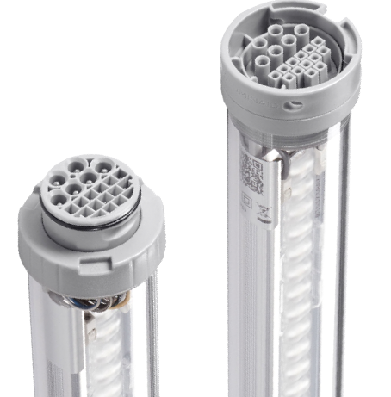 | 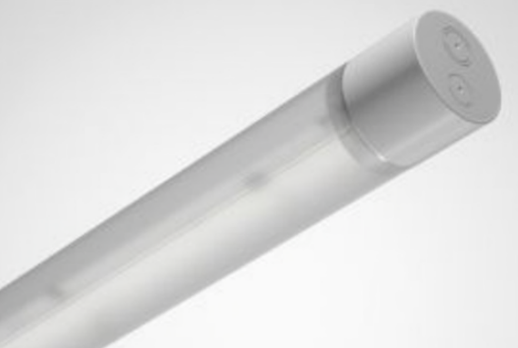
 | URL | DATALUX.NEXTGEN | Het nieuwe platform voor industriële verlichting (luminaid.eu) | https://www.trilux.com/products/nl/TugraHE-12-PVW-45-840-ETDD-PC-23/?retainFilter=true | https://www.veko.com/nl/producten/led-lijnverlichting/richard-parking-led.html
 | fabricaat | Luminaid | Trilux | Veko
 | type | Datalux Nextgen | Turgra HE | Richard
 | opgenomen vermogen W | 25.8 | 26 | 25.9
OVS | LED lichtbron | ü | ü | ü
 | lichtstroom lm | 4139 | 4500 | 4000
RLN 08 | lichtkleur is 4000K | 4000 | 4000 | 4000
RLN 10 | Ra ≥ 80 | >84 | >80 | >80
RLN 16 | branduren ≥ 50.000 (L20/B50 35°C) | ≥100.000 | 70.000 2 | 50,000
 | branduren uitval 10% drivers (C10) | 1,000,000 | 50,000 | 50,000
RLN 20 | DALI | ü | ü | ü
RLN 73 | slagvastheid IK ≥ 08 | 10 | 10 | 10
RLN 75 | rendement ≥ 100 lummen/w | 160 | 173 | 154
RLN 77 | beschermingsklasse IP ≥ 54 | 65 | 55 | 54
RLN 89 | powerfactor 0,9 | > 0,9 | > 0,9 | >0,9
 | Recyclebaarheid behuizing | polycarbonaat | polycarbonaat | aluminium
 | centrale noodverlichting | ü | ü2 | ü
 | decentrale noodunit | ü | ü | ü
 | standaard lengte in m | 2,33 of 3,45 | 1,28 + lengte div. hulpstukken | 1,03 t.m. 2,03
 |  |  | 1 geldt bij 25°C
 |  |  | 2 het armatuur is aangebracht in aparte module

Mast armaturen
Mast armaturen

 |  | NS400 masten
 | fabricaat | Signify | Van Doorn | Van Doorn
 | Mast type | NS4000 ronde masten | NS4000 ronde masten | VTG koker masten
 | type | Micro Luma BGP615 1100lm Dali 830 RAL9005 DN09 | 60.23783-S @1041 lumen | VTG LED INSET 10.23801 @ 1041 lumen (N.B.: afmetingen sparing uithouder opgeven)
 |  | 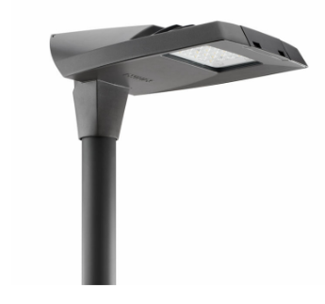 | 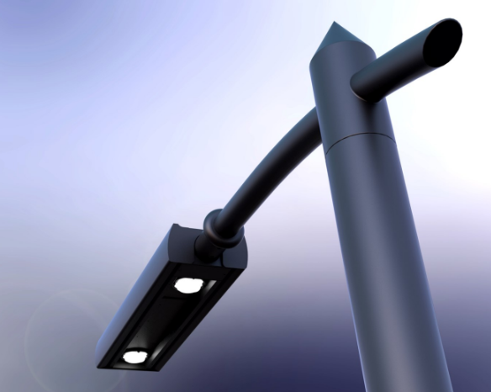 | 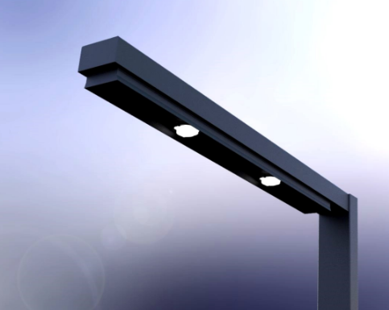
 | opgenomen vermogen W | 9W | 10W | 10W
OVS | LED lichtbron | ü | ü | ü
 | lichtstroom lm | 1100Lm | 1044Lm | 1041Lm
RLN 08 | lichtkleur is 4000K | 3000 | 3000 | 3000
RLN 10 | Ra ≥ 80 | >80 | >80 | >80
RLN 16 | branduren ≥ 50.000 (L20/B50 35°C) | >100.000 | 100,000 | 100,000
 | branduren uitval 10% drivers (C10) | >010.000 | 100,000 | 100,000
RLN 20 | DALI | ü | ü | ü
RLN 73 | slagvastheid IK ≥ 08 | 8 | 8 | 8
RLN 75 | rendement ≥ 100 lummen/w | 125 | 122 | 122
RLN 77 | beschermingsklasse IP ≥ 54 | 66 | 65 | 65
RLN 89 | powerfactor 0,9 | > 0,9 | 0.9 | > 0,9
 | Recyclebaarheid behuizing | Aluminium | staal | Staal
 | decentrale noodunit | ü | ü | ü

Noodverlichting
Nood- en vluchtweg verlichting
 |  | 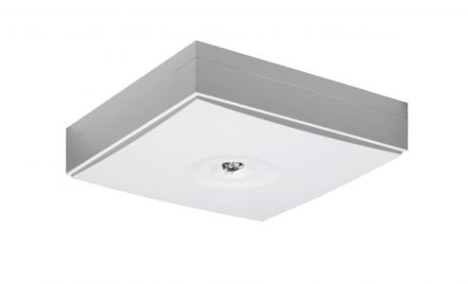

URL | https://www.hoogaerts.nl/teknoware/vluchtwegaanduiding | https://www.hoogaerts.nl/teknoware/vluchtwegverlichting
fabricaat | Teknoware | Teknoware
Noodvoedingsbron | capacitief(super condensator) | capacitief(super condensator)
Autonomietijd | 1 uur | 1 uur
eigenschappen | Aalto controle, zelftest | Aalto controle, zelftest
montage | Opbouw/Inbouw | Opbouw/Inbouw

Algemeen: | In de stalling bij voorkeur gebruik maken van decentrale armaturen met een capacitieve noodvoeding, zoals hierboven aangegeven. Bij het toepassen van centrale noodverlichting of decentrale noodverlichting in lichtlijnen accu's toepassen met een minimale levensduur van 8 jaar. Ook voor deze armaturen een draadloze monitoring, zoals Aalto of gelijkwaardig.

toelichting
1. | Toelichting In dit document zijn de armaturen te vinden die standaard toegepast worden in de fietsenstallingen van ProRail. De armaturen voldoen aan de eisen uit de OVS00219-V002 en de RLN00012-V010. Het document is buiten deze toelichting voorzien van vijf tabellen: • utilitaire opbouw armaturen, deze armaturen kunnen worden toegepast in fietsenstallingen waarbij de vormgeving minder belangrijk is. • vormgegeven armaturen, deze armaturen kunnen worden toegepast in fietsenstallingen waarbij de vormgeving belangrijk is. • lichtlijnen, deze armaturen zijn een onderdeel van een systeem waarmee lichtlijnen zijn samen te stellen. • Mast armaturen voor ronde NS4000 (met opschuifmof) en de wat oudere kokervromige VTG masten • Nood- en vluchtwegverlichting, deze armaturen worden toegepast in alle type stallingen
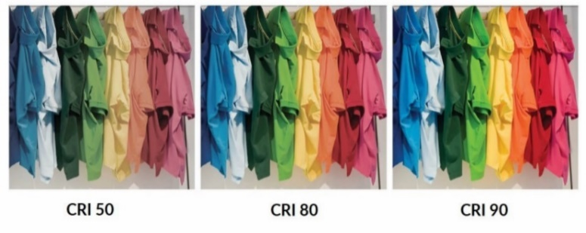 2. | Gebruikte begrippen • Ra of CRI is de kleurweergave index en geeft informatie over de kleurweergave van het belichte object door de lichtbron (0-100). De waarde 100 is de kleurweergave bij daglicht.
 | • Dali (‘Digital Adressable Lighting Interface) is een systeem voor de communicatie tussen armaturen en de stuurapparatuur. Met de stuurapparatuur is de verlichting op afstand te schakelen of te dimmen.
 | • Powerfactor is de verhouding tussen het werkelijk afgenomen elektrische vermogen en het schijnbare elektrische vermogen.
3. | Levensduur
3.1 | Algemeen De levensduur van de armaturen worden bepaald door: - het geleidelijk teruglopen van de uitgestraalde lichtstroom; - het defect raken van het armatuur.
3.2 | Geleidelijke terugloop van de lichtstroom In de documentatie van de fabrikant zijn vaak twee waarden te vinden om de terugloop van de lichtstroom te kunnen bepalen. De L-waarde geeft de hoeveelheid (%) van de oorspronkelijke lichtstroom aan in relatie met het aantal verstreken branduren. In de tabel is L80 gehanteerd dit betekend dat bijvoorbeeld na 50.000 branduren de lichtstroom met 20% is afgenomen. De B-waarde geeft het aantal (%) van de lichtbronnen aan die de zelfde lichtstroom produceren zoals is opgeven bij de L-waarde. In de tabel is B50 gehanteerd dit betekend dat 50% van de lichtbronnen een lagere lichtstroom poduceren dan bij de L waarde is aangegeven. Volgens Lighting Europe in het artikel “Evaluatie van de prestaties van LED-armaturen - januari 2018” is er statistisch geen relevant verschil in behoud van de lichtopbrengst tussen B50 en B10 gevonden. Daarom is de waarde B50 in de tabel gelijk aan de waarde B10.
3.3 | Defect armatuur De C-waarde geeft het het aantal (%) armaturen aan die in relatie met het aantal verstreken branduren nog functioneert. In de tabel is C10 gehanteerd dit betekend dat bijvoorbeeld na 50.000 branduren nog 90% van de LED-drivers funtioneren.

